Competencias
Competencias relacionadas al perfil del egresado (Especifica) |  |  |  |  |  | Competencias relacionadas al perfil del egresado (General)
1 | Identifica oportunidades y riesgos para la innovación y adaptación de conocimientos y tecnologías para resolver problemas. |  |  |  |  | 1 | Aplica principios básicos de ingeniería, ciencias de computación y sistemas de información y comunicación, en la formulación y resolución adecuada de problemas complejos.
2 | Demuestra pensamiento crítico, actitud investigativa y rigor analítico en el planteamiento y la resolución de problemas complejos. |  |  |  |  | 2 | Aplica conocimientos tecnológicos con ética profesional y respetando y cuidando los recursos naturales, humanos y financieros.
3 | Demuestra destreza y habilidad en la selección, uso y adaptación de herramientas metodológicas, tecnológicas, equipos especializados y en la lectura e interpretación de datos, pertinentes al contexto de su ejercicio profesional. |  |  |  |  | 3 | Maneja e Interpreta adecuadamente datos masivos, sean estos estructurados o no estructurados, facilitando su visualización e interpretación de forma eficaz en apoyo a la toma de decisiones.
4 | Aplica los conocimientos de su disciplina en la elaboración, fundamentación y defensa de argumentos para prevenir y resolver problemas complejos en su campo profesional, identificando y aplicando innovaciones. |  |  |  |  | 4 | Construye soluciones integrales trabajando en forma colaborativa y propositiva en equipos interdisciplinarios, en forma presencial o utilizando plataformas virtuales.
5 | Toma decisiones profesionales con base en fundamentos teóricos, datos e información pertinente, válida y confiable. |  |  |  |  | 5
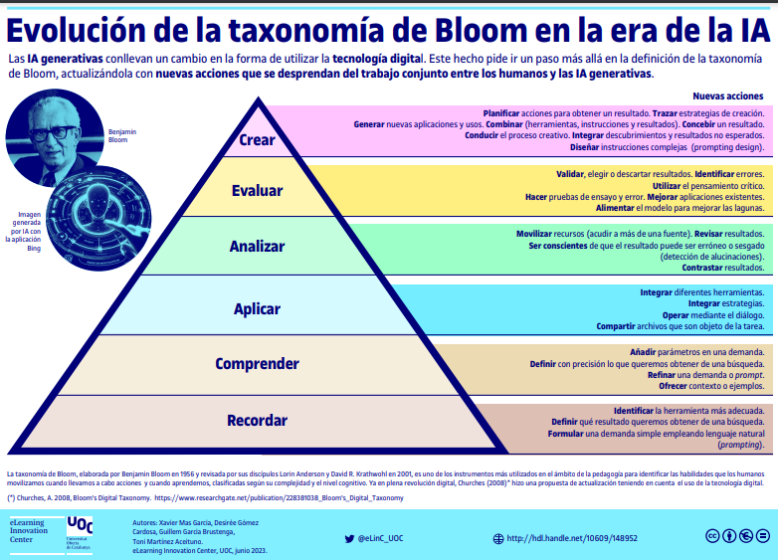

Competencias
El estudiante ...
Ejemplo Guiado
No | Tipo | Verbo en Presente | Objeto de la acción | [Palabras conectoreas] Herramientas o metodología | [Palabras conectoreas] Condiciones específicas |  | Nivel
1 | Especifica | Implementa | estructuras de control y procedimientos en Visual Basic .NET | mediante el uso de variables, condicionales y ciclos | para desarrollar soluciones informáticas que automaticen procesos de gestión de datos |  | Aplicar
 | Implementa estructuras de control y procedimientos en Visual Basic .NET mediante el uso de variables, condicionales y ciclos para desarrollar soluciones informáticas que automaticen procesos de gestión de datos

Ahora Define las competencias

No | Tipo | Verbo en Presente | Objeto de la acción | [Palabras conectoreas] Herramientas o metodología | [Palabras conectoreas] Condiciones específicas |  | Nivel
1 | Especifica | Implementa | Estructuras de Control procedimientos en VB.NET | mediante variables condicionales ciclos | para desarrollar soluciones informaticas que automaticen procesos de gestión de datos |  | Aplicar
 | Implementa Estructuras de Control procedimientos en VB.NET mediante variables condicionales ciclos para desarrollar soluciones informaticas que automaticen procesos de gestión de datos
2 | Especifica | Desarolla | Interfaces gráficas funcionales | haciendo uso de controles básicos, como textbox, label, combobox | capturar mostrar los datos de forma eficiente |  | Aplicar
 | Desarolla Interfaces gráficas funcionales haciendo uso de controles básicos, como textbox, label, combobox capturar mostrar los datos de forma eficiente
3 | Especifica | Implementa | Ciclos y estructuras de datos como vectores matrices | aplicando bucles(For, While) y métodos de ordenamiento | para automatizar tareas, consultas de datos en una aplicación interactiva en VB.Net |  | Analizar
 | Implementa Ciclos y estructuras de datos como vectores matrices aplicando bucles(For, While) y métodos de ordenamiento para automatizar tareas, consultas de datos en una aplicación interactiva en VB.Net
4 | Especifica | Integra | Base de datos a proyectos en Visual Basic .NET | Mediante el uso de ADO.NET DataGridView | para realizar operaciones CRUD con datos almacenados localmente |  | Aplicar
 | Integra Base de datos a proyectos en Visual Basic .NET Mediante el uso de ADO.NET DataGridView para realizar operaciones CRUD con datos almacenados localmente
5 | General | Mejorar | la calidad de soluciones iniciales de programacion | mediante el uso etico y responsable de herramientas tecnologicas basicas | para fomentar buenas practicas en la gestion de recursos computacionales en proyectos de automatizacion |  | Evaluar
 | Mejorar la calidad de soluciones iniciales de programacion mediante el uso etico y responsable de herramientas tecnologicas basicas para fomentar buenas practicas en la gestion de recursos computacionales en proyectos de automatizacion
6 | General | Constratar | estructuras de datos basicos | con los requerimientos de distintos tipos de problemas industriales | para apoyar el analisis y la toma de decisiones a partir del almacenamiento y manipulacion de datos simples |  | Analizar
 | Constratar estructuras de datos basicos con los requerimientos de distintos tipos de problemas industriales para apoyar el analisis y la toma de decisiones a partir del almacenamiento y manipulacion de datos simples
7 | General | Introducir | Temas fundamentales de programación | mediante presentaciones y documentación | para facilitar la comprensión inicial y contextualizacion del estudiante |  | Comprender
 | Introducir Temas fundamentales de programación mediante presentaciones y documentación para facilitar la comprensión inicial y contextualizacion del estudiante
8 | General | Introducir | Temas fundamentales de programación | mediante presentaciones y documentación | para facilitar la comprensión inicial y contextualizacion del estudiante |  | Comprender

 | Recomendaciónes para la Creacion de las competencias

No. | Recomendación
1 | Asegurar que las competencias sean específicas, medibles y aplicables Define competencias claras y alineadas con el perfil del egresado. Utiliza la estructura "saber + saber hacer + ser" (conocimiento, habilidades prácticas y actitudes). Ejemplo: "El estudiante será capaz de diseñar, implementar y optimizar una red local segura utilizando herramientas de simulación como Cisco Packet Tracer."
2 | Fomentar la autonomía y el aprendizaje colaborativo Diseña competencias que requieran trabajo en equipo y toma de decisiones. Usa metodologías activas como aprendizaje basado en proyectos (ABP) o aprendizaje basado en problemas (PBL). Implementa herramientas como simuladores, entornos de programación colaborativa y revisión por pares.
3 | Seleccionar los verbos adecuados según el nivel de aprendizaje Usa verbos observables y medibles para que la competencia sea clara y evaluable. Puedes basarte en la Taxonomía de Bloom para definir el nivel de profundidad: Nivel básico (Conocimiento y comprensión): Identificar, reconocer, describir, explicar. Nivel intermedio (Aplicación y análisis): Implementar, desarrollar, programar, configurar, probar, analizar. Nivel avanzado (Evaluación y creación): Diseñar, optimizar, modelar, construir, integrar, solucionar.
4 | Incluir herramientas y tecnologías específicas Para que la competencia sea aplicable, menciona las herramientas, software o entornos que el estudiante usará en el laboratorio. Ejemplo: ❌ “El estudiante comprenderá el diseño de redes.” (Muy general y difícil de evaluar). ✅ “El estudiante será capaz de diseñar y configurar una red LAN utilizando Cisco Packet Tracer, asegurando la conectividad entre dispositivos y aplicando protocolos de seguridad básicos.” (Competencia clara, práctica y evaluable).

